상품제안서
VIP데스크세트(5종) | 상품코드: S05782

 |  |  |  |  |  |  | 02-713-8555 | www.synergygift.co.kr
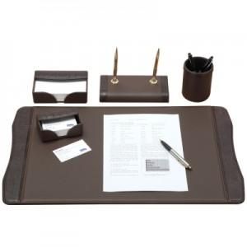 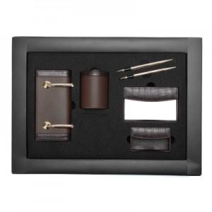

【상세/제작정보】 | .

【인쇄/포장옵션】 | 불박 / 포장지포장

【공급단가】 | 수량 | 5~ | 30~ | 50~ | 100~ | 500~
*VAT별도 | 단가 | 197,100원 | 189,800원 | 182,500원 | 175,200원 | 170,820원

【상품 URL】 | https://www.synergygift.co.kr:443/src/goods_detail.php?gdno=7104

